2.레이아웃
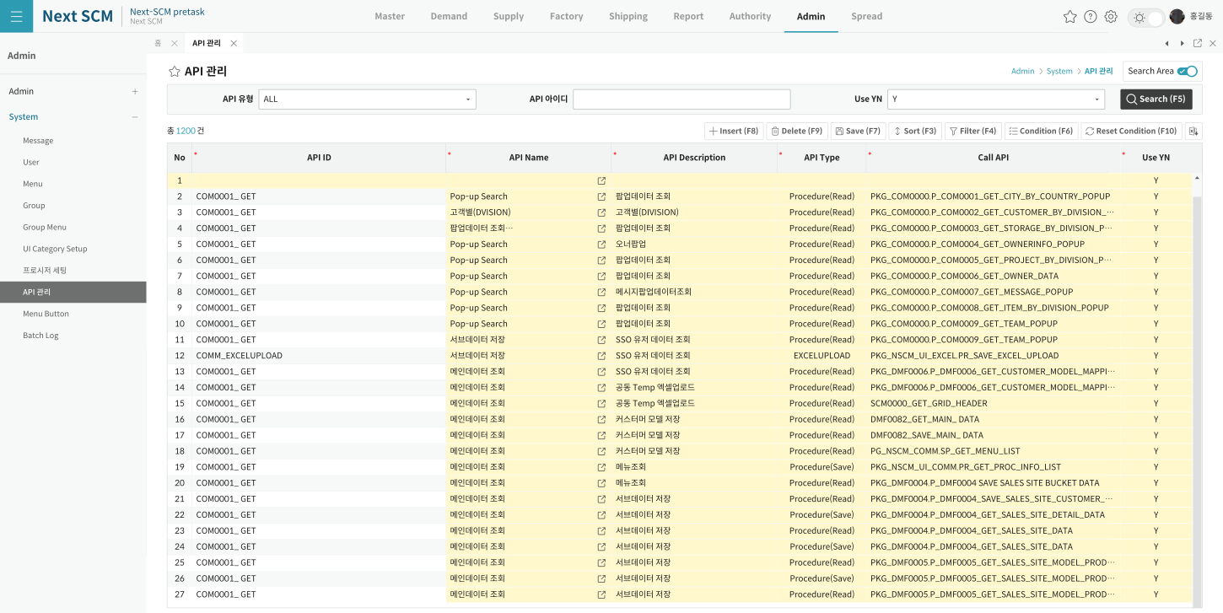
영역 구성
영역 | 내용 | 컴포넌트 | 비고
SearchArea | API Type/API ID/Active | Form | 3시트
Grid | API 목록 (apiList) | DataGrid | MSG 모달
SubTitle | Search·Insert·Delete·Save | SubTitle

TO-BE Figma (Admin > System > API 관리, 1920x963)
https://www.figma.com/design/c9VYF8oleb9TczKeFWi4ka/Next-SCM-Working-File_260309?node-id=6139-142702

